DefectList
DEFECT ID | TC'ID | Title | Screen | Steps | Exepect Result | Actual Result | Image | Priority | Serveriry | Date | Owner
DF01 | TC01 | Lỗi khi nhập ký tự đặc biệt vào tên tài xế | Kế hoạch vận chuyển | 1. Nhấn vào Quản lý vận tải 2. Nhấn vào kế hoạch vận chuyển 3. Chọn thêm kế hoạch vận chuyển 4. Nhập ký tự đặc biệt vào tên tài xế 5. Nhấn lưu | Thông báo lỗi và yêu cầu nhập lại tên tài xế | Lưu thành công | 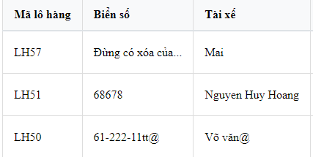 | NORMAL | Hight | 2025-05-06 | Đức
DF02 | TC02 | Lỗi khi nhập trùng địa điểm giao hàng và địa điểm nhận hàng | Kế hoạch vận chuyển | 1. Nhấn vào Quản lý vận tải 2. Nhấn vào kế hoạch vận chuyển 3. Chọn thêm kế hoạch vận chuyển 4. Nhập trùng điểm giao hàng và điểm nhận hàng 5. Nhấn lưu | Thông báo lỗi và hiển thị thông báo không thể nhập trùng địa điểm giao và địa điểm nhận | Lưu thành công | 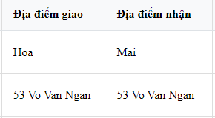 | NORMAL | Hight | 2025-05-06 | Đức
DF03 | TC03 | Lỗi khi nhập ký tự đạc biệt vào ô biển số xe | Kế hoạch vận chuyển | 1. Nhấn vào Quản lý vận tải 2. Nhấn vào kế hoạch vận chuyển 3. Chọn thêm kế hoạch vận chuyển 4. Nhập ký tự đặc biệt vào ô biển số xe 5. Nhấn lưu | Thông báo lỗi và yêu cầu nhập lại biển số xe | Lưu thành công | 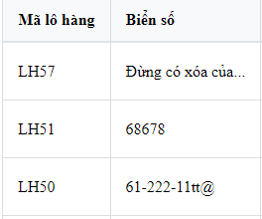 | NORMAL | Hight | 2025-05-06 | Đức
DF04 | TC04 | Lỗi khi thêm 1 kế hoạch vận chuyển mà xuất hiên 2 kế hoạch vận chuyển giống nhau | Kế hoạch vận chuyển | 1. Nhấn vào Quản lý vận tải 2. Nhấn vào kế hoạch vận chuyển 3. Chọn thêm kế hoạch vận chuyển 4. Nhập đủ thông tin 5. Nhấn lưu | Hiển thị kế hoạch vận chuyển đã được thêm |  Hiển thị 2 kế hoạch vận chuyển giống nhau |  | NORMAL | Hight | 2025-05-06 | Đức
DF05 | TC05 | Lỗi khi nhập sai định dạng Mã đối tác | Đối tác vận chuyển | 1. Nhấn vào Quản lý vận tải 2. Nhấn vào Đối tác vận chuyển 3. Chọn thêm đối tác 4. Nhập sai định dạng mã đối tác 5. Nhấn lưu | Hiển thị thông báo lỗi và yêu cầu nhập lại mã đối tác | Lưu thành công | 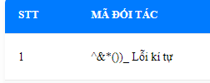 | NORMAL | Hight | 2025-05-06 | Đức
DF06 | TC06 | Lỗi khi nhập ký tự đặc biệt vào ô tên đối tác | Đối tác vận chuyển | 1. Nhấn vào Quản lý vận tải 2. Nhấn vào Đối tác vận chuyển 3. Chọn thêm đối tác 4. Nhập sai định dạng tên đối tác 5. Nhấn lưu | Hiển thị thông báo lỗi và yêu cầu nhập lại tên đối tác | Lưu thành công |  | NORMAL | Hight | 2025-05-06 | Đức
DF07 | TC07 | Lỗi khi nhập tổng số tiền là âm | Đối tác vận chuyển | 1. Nhấn vào Quản lý vận tải 2. Nhấn vào Đối tác vận chuyển 3. Chọn thêm đối tác 4. Nhập âm tổng số tiền 5. Nhấn lưu | Hiển thị thông báo lỗi và yêu cầu nhập tổng số tiền phải lớn hơn 0 | Lưu thành công |  | NORMAL | Hight | 2025-05-06 | Đức
DF08 | TC08 | Lỗi khi nhập tổng số tiền là 0 | Đối tác vận chuyển | 1. Nhấn vào Quản lý vận tải 2. Nhấn vào Đối tác vận chuyển 3. Chọn thêm đối tác 4. Nhập 0 tổng số tiền 5. Nhấn lưu | Hiển thị thông báo lỗi và yêu cầu nhập tổng số tiền phải lớn hơn 0 | Lưu thành công |  | NORMAL | Hight | 2025-05-06 | Đức
DF09 | TC09 | Lỗi khi nhập tổng số đơn là âm | Đối tác vận chuyển | 1. Nhấn vào Quản lý vận tải 2. Nhấn vào Đối tác vận chuyển 3. Chọn thêm đối tác 4. Nhập âm tổng số đơn 5. Nhấn lưu | Hiển thị thông báo lỗi và yêu cầu nhập tổng số đơn phải lớn hơn 0 | Lưu thành công |  | NORMAL | Hight | 2025-05-06 | Đức
DF10 | TC10 | Lỗi khi nhập tổng số đơn là 0 | Đối tác vận chuyển | 1. Nhấn vào Quản lý vận tải 2. Nhấn vào Đối tác vận chuyển 3. Chọn thêm đối tác 4. Nhập 0 tổng số đơn 5. Nhấn lưu | Hiển thị thông báo lỗi và yêu cầu nhập tổng số đơn phải lớn hơn 0 | Lưu thành công |  | NORMAL | Hight | 2025-05-06 | Đức
DF11 | TC11 | Lỗi khi nhập tải tối đa là 0 | Phương tiện vận chuyển | 1. Nhấn vào Quản lý vận tải 2. Nhấn vào phương tiện vận chuyển 3. Chọn thêm phương tiện 4. Nhập 0 tải tối đa 5. Nhấn lưu | Hiển thị thông báo lỗi và yêu cầu nhập tải tối đa phải lớn hơn 0 | Lưu thành công |  | NORMAL | Hight | 2025-05-06 | Đức
DF12 | TC12 | Lỗi khi nhập tải tối đa là âm | Phương tiện vận chuyển | 1. Nhấn vào Quản lý vận tải 2. Nhấn vào phương tiện vận chuyển 3. Chọn thêm phương tiện 4. Nhập âm tải tối đa 5. Nhấn lưu | Hiển thị thông báo lỗi và yêu cầu nhập tải tối đa phải lớn hơn 0 | Lưu thành công | 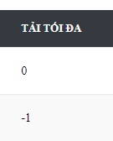 | NORMAL | Hight | 2025-05-06 | Đức
DF13 | TC13 | Lỗi khi nhấp vào chỉnh sửa thì không hiện thị thông tin được lưu trước đó | Phương tiện vận chuyển | 1. Nhấn vào quản lý vận tải 2. Nhấn vào phương tiện vận chuyển 3. Chon chỉnh sửa | Hiển thị tất cả thông tin | Không hiển thị thông tin được lưu trước đó | 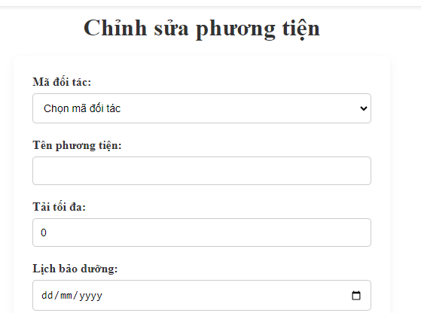 | NORMAL | Hight | 2025-05-06 | Đức
DF14 | TC14 | Lỗi khi thêm phương tiện mà không cần nhập lịch bảo dưỡng | Phương tiện vận chuyển | 1. Nhấn vào quản lý vận tải 2. Nhấn vào phương tiện vận chuyển 3. Chon thêm phương tiện 4. Bỏ trống ô lịch bảo dưỡng 5. Nhấn lưu | Lưu không thành công và hiển thị thông báo yêu cầu nhập lịch bảo dưỡng | Lưu thành công | 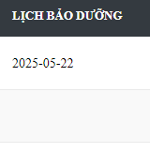 | NORMAL | Hight | 2025-05-06 | Đức
DF15 | TC15 | Lỗi khi chỉnh sửa phương tiện mà không cần nhập lịch bảo dưỡng | Phương tiện vận chuyển | 1. Nhấn vào quản lý vận tải 2. Nhấn vào phương tiện vận chuyển 3. Chon chỉnh sửa phương tiện 4. Bỏ trống ô lịch bảo dưỡng 5. Nhấn cập nhập | Lưu không thành công và hiển thị thông báo yêu cầu nhập lịch bảo dưỡng | Lưu thành công | 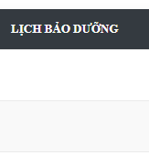 | NORMAL | Hight | 2025-05-06 | Đức
DF16 | TC16 | Lỗi khi thêm đối tác vận chuyển 2 lần | Đối tác vận chuyển | 1. Nhấn vào quản lý vận tải 2. Nhấn vào đối tác vận chuyển 3. Nhấn thêm đối tác 4. Nhấn lưu | Hiển thị đối tác đã được thêm | Hiển thị 2 đối tác giống nhau |  | NORMAL | Hight | 2025-05-06 | Đức
DF17 | TC17 | Lỗi khi nhập lịch bảo dưỡng là quá khứ | Phương tiện vận chuyển | 1. Nhấn vào quản lý vận tải 2. Nhấn vào phương tiện vận chuyển 3. Nhấn thêm phương tiện 4. Chọn lịch bảo dưỡng là quá khứ 5. Nhấn lưu | Hiển thị thông báo lỗi lịch bảo dưỡng không được là quá khứ | Lưu thành công | 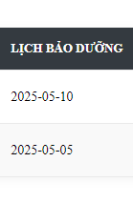 | NORMAL | Hight | 2025-05-06 | Đức
DF18 | TC18 | Lỗi khi nhập lịch bảo dưỡng là quá khứ | Phương tiện vận chuyển | 1. Nhấn vào quản lý vận tải 2. Nhấn vào phương tiện vận chuyển 3. Nhấn chỉnh sửa phương tiện 4. Chọn lịch bảo dưỡng là quá khứ 5. Nhấn cập nhập | Hiển thị thông báo lỗi lịch bảo dưỡng không được là quá khứ | Lưu thành công |  | NORMAL | Hight | 2025-05-06 | Đức
DF19 | TC19 | Lỗi khi thêm phương tiện vận chuyển chuyển 2 lần | Phương tiện vận chuyển | 1. Nhấn vào quản lý vận tải 2. Nhấn vào phương tiện vận chuyển 3. Nhấn thêm phương tiện vận chuyển | Hiển thị phương tiện đã được lưu | Hiển thị 2 phương tiện giống nhau |  | NORMAL | Hight | 2025-05-06 | Đức
DF20 | TC20 | Lỗi không thể xóa phương tiện vận chuyển | Phương tiện vận chuyển | 1. Nhấn vào quản lý vận tải 2. Nhấn vào phương tiện vận chuyển 3. Xóa 1 phương tiện vận chuyển | Xóa thành công | Không thể xóa và thông báo lỗi |  | NORMAL | Hight | 2025-05-06 | Đức
DF21 | TC21 | Lỗi hiển thị của trang phương tiện vận chuyển | Phương tiện vận chuyển | 1. Nhấn vào quản lý vận tải 2. Nhấn vào phương tiện vận chuyển | Hiển thị trang bình thường | Các bút chứng năng hiển thị lỗi |  | NORMAL | Hight | 2025-05-06 | Đức
DF22 | TC22 | Lỗi hiển thị của trang đối tác vận chuyển | Đối tác vận chuyển | 1. Nhấn vào quản lý vận tải 2. Nhấn vào đối tác vận chuyển | Hiển thị trang bình thường | Các bút chứng năng hiển thị lỗi |  | NORMAL | Hight | 2025-05-06 | Đức
DF23 | TC23 | Lỗi khi nhập địa điểm giao toàn là ký tự đặc biệt | Kế hoạch vận chuyển | 1. Nhấn vào quản lý vận tải 2. Nhấn vào kế hoạch vận chuyển 3. Nhấn thêm kế hoạch 4. Nhập địa điểm giao toàn là ký tự đặc biệt 5. Nhấn lưu | Thông báo lỗi | Lưu thành công |  | NORMAL | Hight | 2025-05-06 | Đức
DF24 | TC24 | Lỗi khi nhập địa điểm nhận toàn là ký tự đặc biệt | Kế hoạch vận chuyển | 1. Nhấn vào quản lý vận tải 2. Nhấn vào kế hoạch vận chuyển 3. Nhấn thêm kế hoạch 4. Nhập địa điểm nhận toàn là ký tự đặc biệt 5. Nhấn lưu | Thông báo lỗi | Lưu thành công |  | NORMAL | Hight | 2025-05-06 | Đức
DF25 | TC25 | Lỗi khi nhập số vào tên tài xế | Kế hoạch vận chuyển | 1. Nhấn vào quản lý vận tải 2. Nhấn vào kế hoạch vận chuyển 3. Nhấn thêm kế hoạch 4. Nhập tên tài xế có chứa số 5. Nhấn lưu | Thông báo lỗi | Lưu thành công | 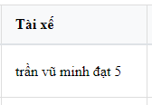 | NORMAL | Hight | 2025-05-06 | Đức
DF26 | TC26 | Lỗi không thể thêm đối tác vận chuyển | Đối tác vận chuyển | 1. Nhấn vào quản lý vận tải 2. Nhấn vào kế hoạch vận chuyển 3. Nhấn thêm đối tác 4. Nhập đủ thông tin 5. Nhấn lưu | Lưu thành công | Không thể thêm | 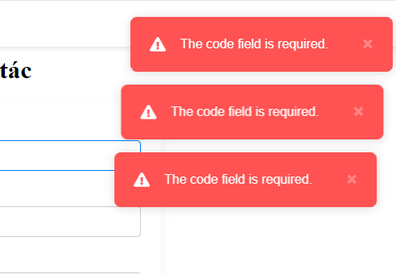 | NORMAL | Hight | 2025-05-06 | Đức
DF27 | TC27 | Lỗi khi nhập mã đối tác trùng | Đối tác vận chuyển | 1. Nhấn vào quản lý vận tải 2. Nhấn vào kế hoạch vận chuyển 3. Nhấn thêm đối tác 4. Nhập trùng mã đối tác 5. Nhấn lưu | Lưu thành công | Không thể thêm | 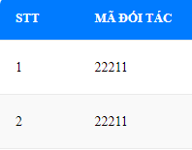 | NORMAL | Hight | 2025-05-06 | Đức
DF28 | TC28 | Lỗi hiển thị đối tác vận chuyển ở Mobile | Đối tác vận chuyển | 1. Nhấn vào quản lý vận tải 2. Nhấn vào kế hoạch vận chuyển 3. Chuyển sáng giao diện mobile | Giao diện hiển thị bình thường | Xuất hiện lỗi hiển thị ở 1 sô nút |  | NORMAL | Hight | 2025-05-06 | Đức
DF29 | TC29 | Lỗi hiển thị Phương tiện vận chuyển ở Mobile | Phương tiện vận chuyển | 1. Nhấn vào quản lý vận tải 2. Nhấn vào Phương tiện vận chuyển 3. Chuyển sáng giao diện mobile | Giao diện hiển thị bình thường | Xuất hiện lỗi hiển thị ở 1 sô nút | 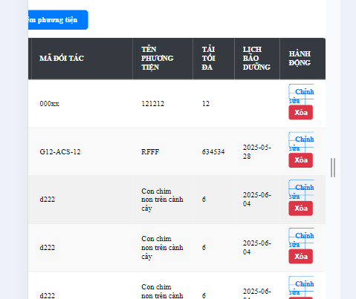 | NORMAL | Hight | 2025-05-06 | Đức
DF30 | TC30 | Lỗi hiển thị Kế hoạch vận chuyển ở Mobile | Kế hoạch vận chuyển | 1. Nhấn vào quản lý vận tải 2. Nhấn vào Kế hoạch vận chuyển 3. Chuyển sáng giao diện mobile | Giao diện hiển thị bình thường | Xuất hiện lỗi hiển thị ở 1 sô nút | 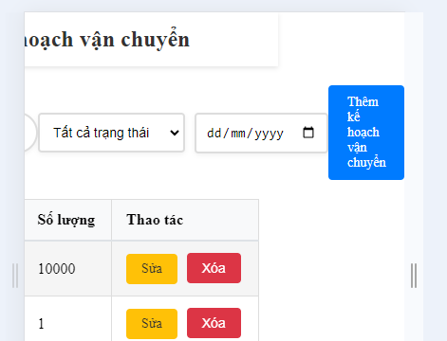 | NORMAL | Hight | 2025-05-06 | Đức

